Fig. 11-4
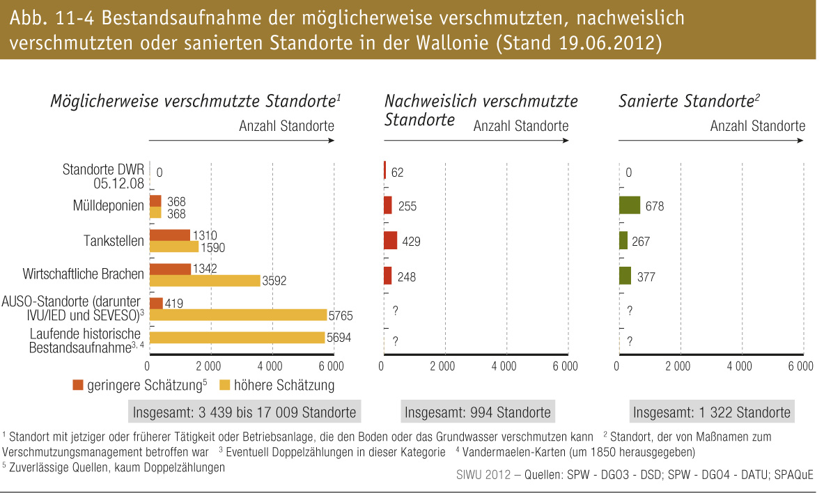
Fig. 11-4 : | Bestandsaufnahme der möglicherweise verschmutzten, nachweislich verschmutzten oder sanierten Standorte in der Wallonie (Stan 19.06.2012)

